Main-Module
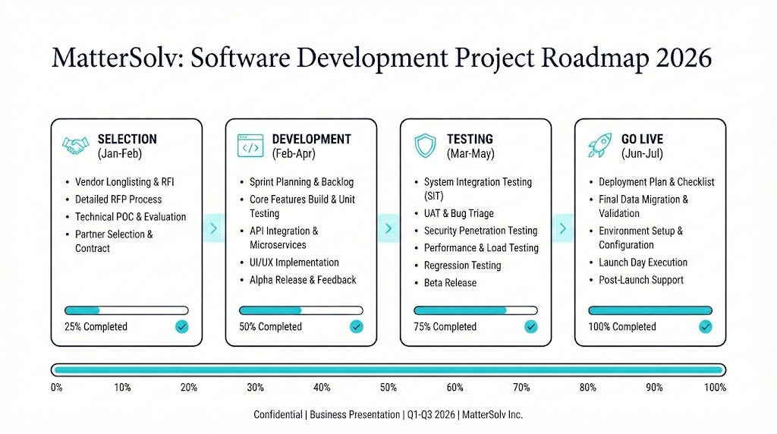
Module Summary

No. | Module | Sub-Module | Abbreviation | Condition Checklist | Man-days | Jan | Feb | Mar | Apr | May | Jun | Jul | Aug | Sep | Oct | Nov | Dec
1 | การสร้างและจัดเก็บเอกสาร ทางกฎหมาย อัตโนมัติ (Document Automation Management) | 11 | DAM | Inprocess | 0
2 | การเปิดและจัดเก็บใบเสนอราคา และขอบเขตการทำงาน (Quotation System & Service Fee Definition) | 5 | QSF | Inprocess | 0
3 | การจัดการคดีและลูกความ (Case Management) | 15 | CMS | Inprocess | 0
4 | การจัดการเวลาและตารางนัดหมาย (Calendar & Scheduling) | 5 | CAL | Inprocess | 0
5 | การบริหารจัดการงานและทีม (Task & Team Management) | 3 | TTM | Inprocess | 0
6 | การบริหารจัดการเสนอราคาและการชำระ (Quotation and Payment Collection) | 6 | QPC | Inprocess | 0
7 | การจัดการบุคลากร (Human Resource Management) | 2 | HRM | Completely | 0
8 | ผู้ดูแลระบบและการบริการสารสนเทศ (Administrator Service Support) | 4 | ADM | Completely | 0

เอกสาร : Update 21/1/2569

 | Platform (Software as a Service) เต็มรูปแบบ ซึ่งต้องมีระบบ "Centralized Admin Portal" (ระบบหลังบ้านสำหรับผู้ให้บริการ) เพื่อบริหารจัดการลูกค้า (Tenants) หลายๆ รายพร้อมกัน
 | 1. วิเคราะห์ขอบเขตระบบหลังบ้าน (SaaS Admin Portal Scope)
 | ระบบนี้ไม่ได้มีไว้ให้ลูกค้าใช้ แต่มีไว้ให้ ทีมงาน MatterSolv (Support/Ops/Sales) ใช้บริหารจัดการ "ลูกค้า" อีกที แบ่งเป็น 6 โมดูลหลัก:
 | A. Tenant & Subscription Management (จัดการลูกค้าและแพ็กเกจ)
 | เป็นหัวใจหลักของ SaaS เพราะลูกค้าเลือก Module ไม่เหมือนกัน
 | Customer Onboarding: หน้าจอสร้าง Account ลูกค้ารายใหม่ (Law Firm A, Law Firm B)
 | Module Provisioning: ระบบเปิด-ปิดสิทธิ์การเข้าถึง Module ตามที่จ่ายเงิน
 | Firm A: จ่าย Legal + HR -> (ปิดปุ่ม ERP)
 | Firm B: จ่าย Legal + ERP -> (ปิดปุ่ม HR)
 | Plan Management: จัดการ Tier (Standard, Pro, Enterprise) และรอบบิล (Monthly/Yearly)
 | Status Control: ปุ่ม Active / Suspend / Cancel (ใช้ระงับการใช้งานกรณีไม่จ่ายเงิน)
 | B. System Health & Infrastructure (ดูแลสุขภาพระบบ)
 | เนื่องจากลูกค้าทุกคนใช้ Server ก้อนเดียวกัน (หรือแยก Database) เราต้องดูภาพรวม
 | Server Load Monitoring: กราฟแสดง CPU, RAM Usage แบบ Real-time
 | Database Health: สถานะ Connection Pool, Deadlock, และ Query ช้าๆ
 | Storage Capacity: ดูว่าลูกค้าแต่ละรายใช้พื้นที่เก็บไฟล์ไปเท่าไหร่ (เช่น Firm A ใช้ไป 450GB/500GB -> ต้องเตือนให้เขาอัปเกรด)
 | C. Billing & Revenue (ระบบเก็บเงินลูกค้า)
 | Invoicing: ออกใบแจ้งหนี้ค่า Subscription รายเดือนส่งหาลูกค้าอัตโนมัติ
 | Payment Gateway Status: ดูสถานะการตัดบัตรเครดิต หรือการโอนเงิน
 | Dunning Management: ระบบติดตามทวงหนี้อัตโนมัติ (เช่น แจ้งเตือนเมื่อบัตรตัดไม่ผ่าน)
 | D. Support & Service (บริการลูกค้า)
 | Ticket System: รับแจ้งปัญหาจากลูกค้า (รวมศูนย์จากทุก Module)
 | Impersonation (Log-in As): ฟีเจอร์ "สิงร่าง" (สำคัญมาก!) ให้ Admin สามารถกดปุ่ม "View as Firm A" เพื่อเข้าไปเห็นหน้าจอเหมือนที่ลูกค้าเห็น (เพื่อช่วยแก้ปัญหา) โดยต้องมี Audit Log บันทึกว่า Admin คนไหนเข้าไป
 | Announcement: ประกาศแจ้งปิดปรับปรุงระบบ หรือฟีเจอร์ใหม่ ไปยังหน้าจอของลูกค้าทุกราย
 | E. Security & Compliance (ความปลอดภัย)
 | Audit Logs: บันทึกว่า Admin คนไหน ไปแก้ไขข้อมูลลูกค้าคนไหน เมื่อไหร่
 | PDPA Consent Log: ดูสถานะการยอมรับข้อตกลงของลูกค้า
 | Login History: ตรวจสอบ IP Address ที่น่าสงสัย
 | F. Analytics (ภาพรวมธุรกิจ)
 | MRR (Monthly Recurring Revenue): รายได้รวมต่อเดือน
 | Churn Rate: อัตราการยกเลิกบริการ
 | Active Users: จำนวนทนายที่ใช้งานจริง ณ ปัจจุบัน

 | 2. สร้าง User Profile: "Platform Super Admin"
 | นี่คือสเปกของ User Admin ที่คุณต้องสร้างขึ้นมาเพื่อคุมระบบนี้ครับ:
 | Role Name: Global_Platform_Admin
 | Permissions (สิทธิ์การใช้งาน):
 | 1. Read/Write All Tenants: เห็นรายชื่อลูกค้าทั้งหมด, แก้ไขข้อมูลบริษัทลูกค้าได้
 | 2. Manage Subscriptions: เปลี่ยนแพ็กเกจ, เพิ่ม/ลดวันหมดอายุ, ปลดล็อก Module
 | 3. View Infrastructure: เข้าถึงหน้า Dashboard Monitoring
 | 4. User Impersonation: มีสิทธิ์กด "Log in as Client" (ต้องยืนยันตัวตน 2 ชั้น หรือ 2FA ก่อนกด)
 | 5. Sensitive Data Restriction: ข้อควรระวัง Admin ไม่ควรเห็น "เนื้อหาคดี" หรือ "ไฟล์ความลับ" ของลูกค้าโดยตรง (ควรเห็นแค่ Metadata เช่น ชื่อไฟล์, ขนาดไฟล์) เพื่อรักษาจรรยาบรรณวิชาชีพ

 | 3. Prompt สำหรับสร้างหน้าจอ Admin Portal (UI Design)
 | เพื่อให้คุณเห็นภาพหน้าตาของระบบหลังบ้านนี้ ให้นำ Prompt นี้ไปใช้ใน Google AI Studio หรือแจ้ง Vendor ให้ออกแบบตามนี้ครับ:

 | คำแนะนำเพิ่มเติม (Strategic Advice)
 | 1. แยก Database (Multi-tenancy Strategy):
 | เนื่องจากเป็นข้อมูลกฎหมายที่ Sensitive มาก ผมแนะนำให้คุยกับ Vendor เรื่อง "Database Isolation"
 | Option A (ถูก): ใช้ Database ก้อนเดียว แต่แยกด้วย tenant_id (เสี่ยงข้อมูลปนกัน)
 | Option B (แนะนำ): Separate Schema per Tenant (แยกห้องใครห้องมันในตึกเดิม) ปลอดภัยกว่า และลูกค้ารายใหญ่จะชอบแบบนี้
 | 2. Tiered Admin:
 | อย่าให้ Admin ทุกคนเป็น Super Admin
 | ควรสร้าง Role "Support Admin" ที่ดู Ticket ได้อย่างเดียว แต่แก้ Billing ไม่ได้ หรือดูข้อมูล Server ไม่ได้ เพื่อความปลอดภัยครับ
 | คุณต้องการให้ผมเจาะลึก "ตาราง Database ของระบบ User Management" (เช่น ตาราง Tenants, Subscriptions, Modules) เพื่อส่งให้ Vendor ดูเป็นตัวอย่างโครงสร้างไหมครับ?

 | โดยปกติ Software House จะทำ 2 ส่วนแยกกัน:
 | 1. MatterSolv (Client App): ตัวที่ทนายความ/ลูกค้าใช้งาน (ตาม Module Final.xlsx)
 | 2. MatterSolv Admin (Super Admin): ตัวที่คุณใช้คุมลูกค้า (ตาม Prompt ที่ 3)

 | สิ่งที่ Vendor ต้องทำ:
 | Database Design: สร้างตารางเก็บข้อมูลว่า ลูกค้ารายนี้ (Tenant A) สมัครแพ็กเกจอะไร หมดอายุวันไหน
 | Logic: เขียนโค้ดให้ระบบตัดเงินอัตโนมัติ, เขียนโค้ดให้ระงับการใช้งานถ้าไม่จ่ายเงิน
 | Security: ทำระบบ Login แยกต่างหากสำหรับ Admin ของคุณเท่านั้น

